员工差旅明细
 | 【员工差旅报销单】

 |  | 姓名: |  | 张雨馨 |  | 职位: | 助理
 |  | 发生地: |  | 杭州 |  | 部门: | 会奖6部
 |  | 发生日期: |  | 2024.6.11-2024.6.14 |  | 报销日期: | 2024.6.17
 |  |  |  |  |  | 团号: | HMEA-240720-ZJT854

 | 序号 | 报销项目 | 用途 |  | 实际报销金额 | 合格发票金额 | 不合格发票金额 | 备注
 | 1 |  | 餐费 |  | 46.80 | 46.80 | 0.00 | 6.11用餐
 | 2 |  | 餐费 |  | 49.00 | 49.00 | 0.00 | 6.12用餐
 | 3 |  | 餐费 |  | 0.00
 | 4 |  | 餐费 |  | 0.00
 | 5 |  | 餐费 |  | 0.00
 | 6 |  | 餐费 |  | 0.00
 | 7 |  | 市内交通（打车） |  | 0.00
 | 合计 |  |  |  | 95.80 | 95.80 | 0.00

 | 合格发票金额 |  |  |  | 补票金额 |  |  | 报销总金额
 | 95.80 |  |  |  | 0.00 |  |  | 95.80

 | 报销人: |  |  | 总监： | 合规: |  | 财务：

【员工上会补助统计单】

 |  | 姓名: |  | 张雨馨 |  | 职位: | 助理
 |  | 发生地: |  | 北京 |  | 部门: | 会奖6部
 |  | 发生日期: |  | 2024.6.11-2024.6.14 |  | 报销日期: | 2024.6.17
 |  |  |  |  |  | 团号: | HMEA-240720-ZJT854

 |  | 出差城市 | 出差起止日期 |  | 每天金额 | 天数 | 合计 | 备注
 | 1 | 杭州 | 2024.6.11-2024.6.14 |  | 100.00 | 4.00 | 400.00
 | 2 |  |  |  | 200.00 | 0.00 | 0.00
 | 合计 |  |  |  |  | 4.00 | 400.00
 | 报销人: |  |  | 总监： | 合规: |  | 财务：
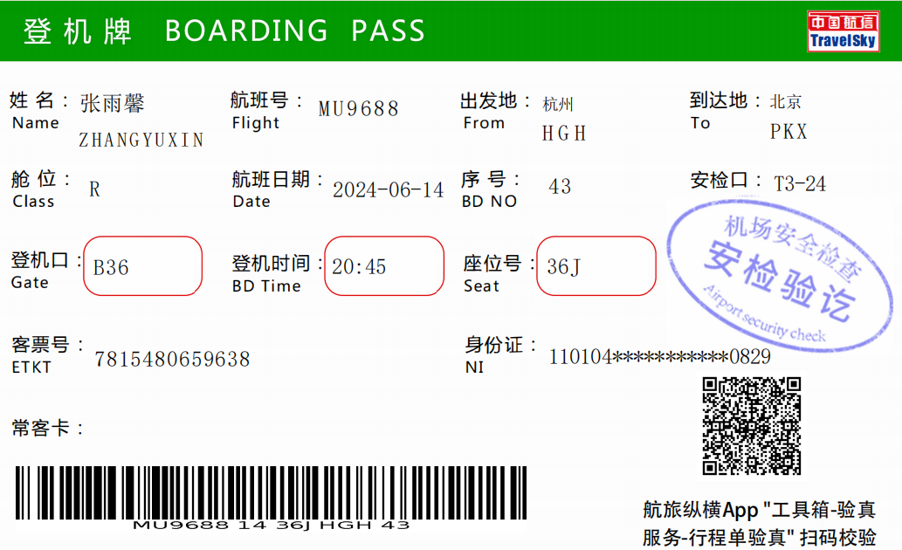

 |  |  |  |  |  |  |  |  | x

